Inspecciones
 |  | SOLICITUD ÚNICA DE SERVICIOS A LA CARGA- INSPECCIONES |  |  |  |  |  |  |  |  |  |  |  |  |  | Código
 |  |  |  |  |  |  |  |  |  |  |  |  |  |  |  | FOR-GOP-086
 |  |  |  |  |  |  |  |  |  |  |  |  |  |  |  | Versión
 |  |  |  |  |  |  |  |  |  |  |  |  |  |  |  | 002-2023-02-17

Fecha

INSPECCION | AGENCIA | NIT | Cliente (import/Export) | NIT | MOTONAVE | VIAJE | PRODUCTO | ORIGEN | DESTINO | PESO | EMPAQUE | CANTIDAD B. | BL | NUMERO MANIFIESTO MUISCA - SYGA | TIPO IMO | CUARTO REFRIGERADO (carga refrigerada) | MANEJO ESPECIAL DE LA CARGA
Antinarcótico

 |  |  | Nacionalizar |  |  | Saldo |  |  | NOTA: Para el caso de la separación de bultos, se debe soportar tramite adelantado sobre la carga a dejar en depósito.
 |  |  | CONTENEDOR(ES) | ISO | IMO | CONTENEDOR(ES) | ISO | IMO

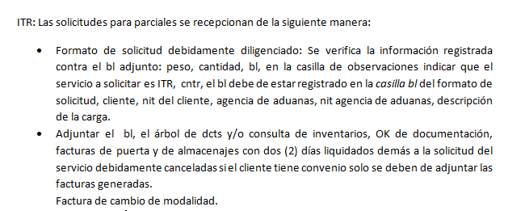

OBSERVACIONES:

IMPORTANTE: los servicios prestados deben ser cancelados como requisito previo a la emisión de la Autorización de retiro / embarque de la carga. Certificamos que actuamos como declarantes a solicitud del propietario de la carga. Además que los datos aquí consignados son verídicos, por lo tanto, si se tienen que realizar movimientos adicionales o incurrir en sobre costos por información errada o incompleta autorizamos la facturación de estos valores a nuestra empresa. En caso de omisiones e inconsistencias no se dará curso al tramite solicitado. Para los casos de separación de bulto se debe contar con un soporte que especifique el destino final de la carga.

